상품제안서
캐릭터돗자리+비닐보관용가방 150X130 | 상품코드: S45655

 |  |  |  |  |  |  | 02-713-8555 | www.synergygift.co.kr
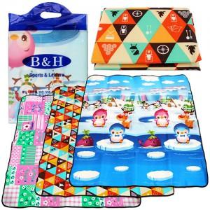 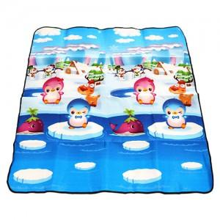 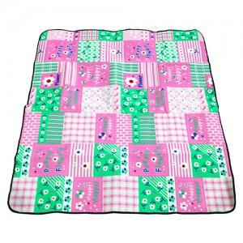

【상세/제작정보】

【인쇄/포장옵션】 | 실크 / 포장불가능

【공급단가】 | 수량 | 100~ | 300~ | 1,000~ | 3,000~ | 10,000~
*VAT별도 | 단가 | 2,860원 | 2,700원 | 2,570원 | 2,500원 | 2,460원

【상품 URL】 | https://www.synergygift.co.kr:443/src/goods_detail.php?gdno=45655

